Modelos
1 | Modelo Virtual Por Curso
 | Cantidad de Usuarios | Valor Unitario | Valor Total
 | 201 | 20,000 | 4,020,000

 | Este modelo aplica cuando el cliente solo quiere contratar por curso, el valor se ajusta según el número de Usuarios.
 | Para obtener su Cotización, por favor digite el numero de Licencias que necesita adquirir.

 | Cantidad de Usuarios | Curso Virtual Valor x Usuario

 | Entre 1y 10 | $100,000
 | Entre 11 y 50 | $60,000
 | Entre 51 y 200 | $45,000
 | Entre 200 y 300 | $20,000
 | 301 y 500 | $15,000

2 | Planes Empresariales

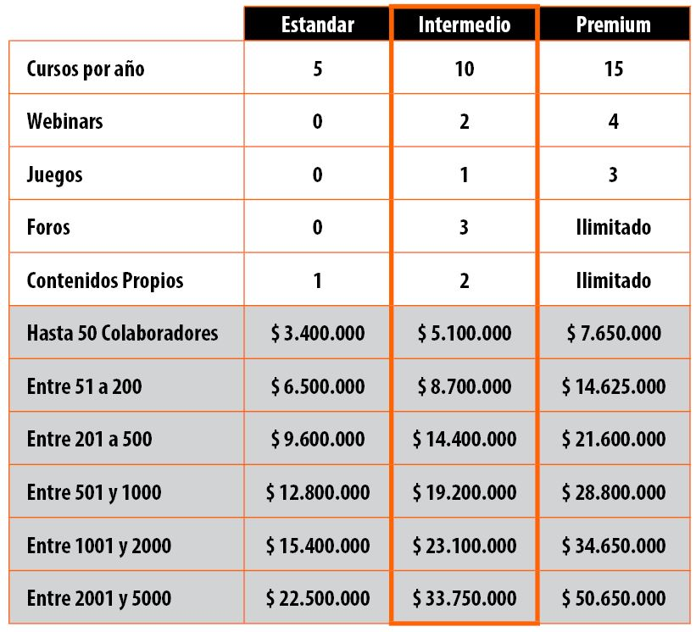

* | Link del Listado y Contenido de Todos los Curso Virtuales Disponibles.
 | https://www.educa-in.com/riesgos/verPdf.php?codigo=vMc6a7fUJ2

 | En la página 2 está el listado por Categoria y los cursos que ahí en cada una.
 | Allí mismo se indica en qué página puede encontrar sus respectivos contenidos.
 | Categorias: Habilidades Blandas, Habilidades Técnicas, Seguridad y Salud en el Trabajo –SST- y aspectos normativos

3 | * Modelo para Brigadas de Emergencia
 | con Taller Presencial y Virtual (2 cursos)
 | Usuarios: min 10 | Taller Presenc. | Valor Total Curso
 | 30 | 1,650,000 | 4,350,000

 | Valor por taller | 200,000 | PAQUETE 2 cursos VIRTUALES + Taller PRESENCIAL
 | Costo taller presencial | 55,000 | Para Minimo 10 Personas.
 |  |  | El valor disminuye dependiendo del Rango de usuarios.

 | - Este modelo solo aplica para los cursos de Brigadas y manejo de Emergencias + Primeros auxilios.
 | - Incluye una sesión presencial de 4 horas con práctica, solo para la ciudad de Bogotá. Y para Grupos Mínimo de 10 personas.
 | Para obtener su Cotización, por favor digite el número de Asistentes que van a participar en el Taller.

 | Si solo desea tomar uno o varios cursos virtuales en el tema de Brigadas, contempladas en el tema de SST, valla a la opcion 1
 | Y cotice curso por curso. Los temas relacionados son:
 | * Brigadas de Emergencia.
 | * Primeros Auxilios.
 | * Emergencias y Evacuación.
 | * EPP: Elementos de Protección Personal.
 | El listado completo de cursos por Tema disponibles estan el Link marcado por el * de color azul.

